F1
FICHE DE RECETTE

Croquette de quinoa aux betteraves

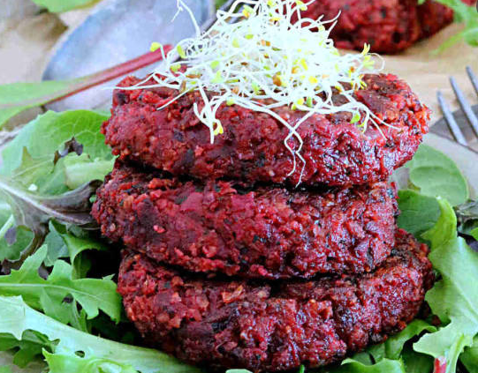
Type de recette
Nombre de portions
Temps de préparation
Temps de cuisson
Temps de refroidissement
Coût matières total (HT) : | 5.30 €
Coefficient multiplicateur :
Prix / Portion (HT) : | 0,88/Pers

INGRÉDIENTS

PRODUIT | UNITÉ | QUANTITÉ | PUHT | PTHT
Quinoa cuit (110 gr poids cru) | KG | 0.4 |  | 0.87
Parmesan | KG | 0.09 |  | 2.70
Betterave crue râpée | KG | 0.15 |  | 0.30
Farine | KG | 0.03 |  | 0.03
Œuf (3 pces) | KG | 0.09 |  | 0.90
Jus de citron | KG | 0.03 |  | 0.20
Herbes fraiches hachées | KG | 0.01 |  | 0.30
Sel
Poivre
Forfait épices

TOTAL |  | 0.79 |  | 5.30 €

DESCRIPTION DE LA RECETTE

1: Mélanger tous les ingrédients . 2: Rectifier l'assaisonement. 3 : Façonner des palets et disposer sur une plaque de cuisson. 4 : Enfourner au four préchauffé à 180°C pendant 20 minutes. Cuisson du quinoa: >Porter l'eau à ébulition (1,7X le poids du quinoa) > (190 ML pour 110 gr de quinoa) >Rincer abondament le quinoa >Saler l'eau (1càc pour 200gr de quinoa) >Cuire 10 min à couvert à feu moyen et retirer du feu >Garder le quinoa couvert et attendre 20 minutes. Le quinoa va absorber l’eau, gonfler et éclater.

